员工差旅明细
 | 【员工差旅报销单】

 |  | 姓名: | 易梦铃 |  | 职位: |  | 助理
 |  | 发生地: | 三亚 |  | 部门: |  | 会奖6部
 |  | 发生日期: | 2026.1.11-1.16 |  | 报销日期: |  | 2026.1.28
 |  |  |  |  | 团号: |  | HMEA-260111-ZJT200

 | 序号 | 报销项目 | 用途 | 实际报销金额 | 合格发票金额 | 不合格发票金额 |  | 备注
 | 1 |  | 交通
 | 2
 | 3 |  | 用餐 | 35.00 | 0.00 | 35.00 |  | 1.11餐费（易梦铃、张佳怡、高嘉珩、仲岚）
 | 4 |  |  | 27.00 | 0.00 | 27.00 |  | 1.11餐费（易梦铃、张佳怡、高嘉珩、仲岚）
 | 5 |  |  | 48.00 | 0.00 | 48.00 |  | 1.12餐费（易梦铃、张佳怡、高嘉珩、仲岚）
 | 6 |  |  | 72.50 | 0.00 | 72.50 |  | 1.12餐费（易梦铃、张佳怡、高嘉珩、仲岚）
 | 7 |  |  | 11.00 | 0.00 | 11.00 |  | 1.13餐费（易梦铃、张佳怡、高嘉珩、仲岚）
 | 8 |  |  | 300.00 | 300.00 | 0.00 |  | 1.14餐费（易梦铃、张佳怡、高嘉珩、仲岚）
 | 9 |  |  | 28.00 | 0.00 | 28.00 |  | 1.15餐费（易梦铃、张佳怡、高嘉珩、仲岚）
 | 10 |  |  | 14.00 | 0.00 | 14.00 |  | 1.15餐费（易梦铃、张佳怡、高嘉珩、仲岚）
 | 11 |  |  | 30.00 | 0.00 | 30.00 |  | 1.15餐费（易梦铃、张佳怡、高嘉珩、仲岚）
 | 12 |  |  | 15.00 | 0.00 | 15.00 |  | 1.15餐费（易梦铃、张佳怡、高嘉珩、仲岚）
 | 13 |  |  | 20.00 | 0.00 | 20.00 |  | 1.15餐费（易梦铃、张佳怡、高嘉珩、仲岚）
 | 14
 | 合计 |  |  | 600.50 | 300.00 | 300.50

 | 合格发票金额 |  |  | 补票金额 |  |  |  | 报销总金额
 | 300.00 |  |  | 300.50 |  |  |  | 600.50

 | 报销人: |  | 总监： | 合规: |  |  | 财务：

【员工上会补助统计单】

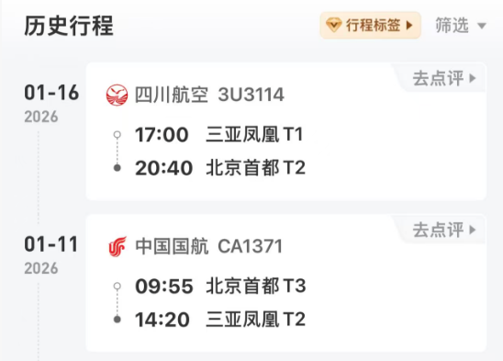
 |  | 姓名: | 易梦铃 |  | 职位: | 助理
 |  | 发生地: | 三亚 |  | 部门: | 会奖6部
 |  | 发生日期: | 2026.1.11-1.16 |  | 报销日期: | 2026.1.19
 |  |  |  |  | 团号: | HMEA-260111-ZJT200
 |  |  |  |  |  |  |  |  | 、
 |  | 出差城市 | 出差起止日期 | 每天金额 | 天数 | 合计 | 备注
 | 1 | 三亚 | 2026.1.11 | 200.00 | 1.00 | 200.00
 | 2 | 三亚 | 2026.1.12-1.16 | 100.00 | 5.00 | 500.00
 | 合计 |  |  |  | 6.00 | 700.00
 | 报销人: |  | 总监： | 合规: |  | 财务：

